画面フロー
アプリ基本設計書 |  |  |  | 担当者 | きらぼし |  | 確認日

 |  |  |  |  | DNX | 武山 | 確認日 | 2021-04-28

画面コード | 000M3150M00 000M3150S00 000M3150S01 000M3150S02 000M3150S03 | フロー名 | キャッシュカード新規発行（モバイル口座）フロー

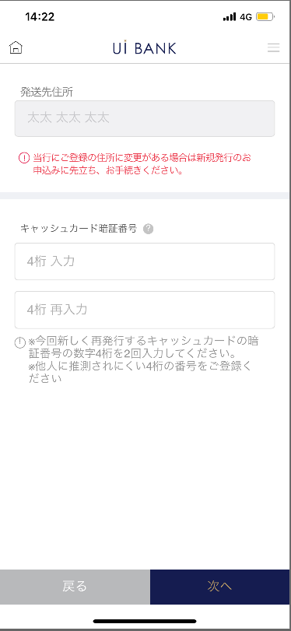 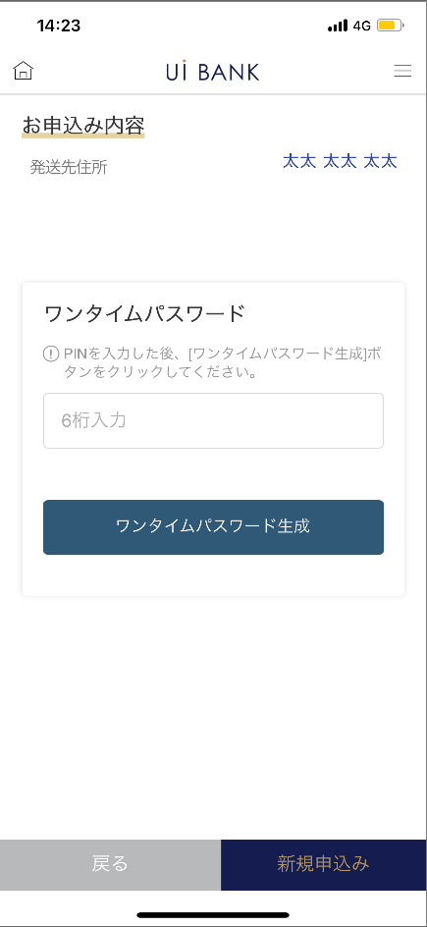 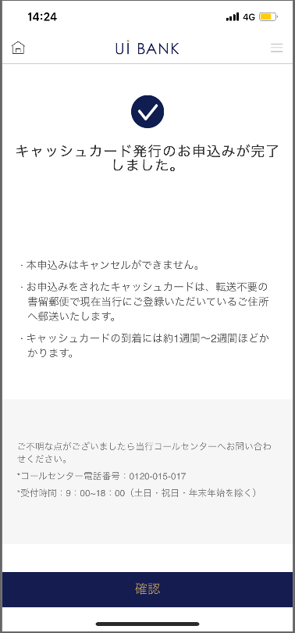 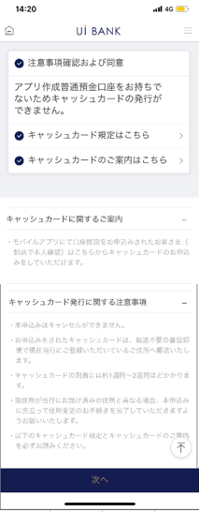
STEP1
STEP2
STEP4
STEP3
☆

補足説明：
☆：UI銀行様のロゴ挿入に影響し表題のタイトルにロゴが挿入されています。 最新版のものではデザインの関係上「新規発行申込み」とタイトル表記しております。 希望の文言等ございましたらご相談いただけますと幸いです。

000M3150S00_画面レイアウト
アプリ基本設計書 |  |  |  |  |  |  |  |  | 作成日 | 2021-04-28 | 確認日 | 2021-05-06

 |  |  |  |  |  |  |  |  | 作成者 | 武山 | 確認者 | 李壽仁

要件充足表No. | 43 | カテゴリ | App PKG | Lvel 1 | Lvel 2 | Lvel 3 |  | Lvel 4 | Lvel 5
 |  |  |  | モバイルアプリ | 基本機能 | MENU

要件充足表No. | - | カテゴリ | AITHERPKG | Lvel 1 | Lvel 2 | Lvel 3 |  | Lvel 4 | Lvel 5
 |  |  |  | - | - | -

画面コード | 000M3150S00 | 画面名 | 設定/キャッシュカード/新規発行（モバイル口座）

画面レイアウト： |  |  |  |  |  |  | 画面説明：

 |  |  |  |  |  |  | - キャッシュカード新規発行に関する案内を表示。
1
2
3
4
5
6

 |  |  |  |  |  |  | 項目説明

 |  |  |  |  |  |  | 項番 | 操作 | 選択肢/入力内容 |  | 備考 |  | AiTHERとの連携 (参照元データ)

 |  |  |  |  |  |  | 1 | クリック | - |  | - |  | -
 |  |  |  |  |  |  | 2 | クリック | - |  | - |  | -
 |  |  |  |  |  |  | 3 | クリック | - |  | - |  | -
 |  |  |  |  |  |  | 4 | － | 常時表示 |  | - |  | -
 |  |  |  |  |  |  | 5 | － | 常時表示 |  | - |  | -
 |  |  |  |  |  |  | 6 | クリック | - |  | 000M3150S01へ遷移 |  | -
 |  |  |  |  |  |  | 7
 |  |  |  |  |  |  | 8
 |  |  |  |  |  |  | 9
 |  |  |  |  |  |  | 10
 |  |  |  |  |  |  | 11
 |  |  |  |  |  |  | 12
 |  |  |  |  |  |  | 13
 |  |  |  |  |  |  | 14
 |  |  |  |  |  |  | 15
 |  |  |  |  |  |  | きらぼし様コメント & デザイン変更コメント(要件定義書参照) |  |  |  |  |  | 対応確認
 |  |  |  |  |  |  | No. | 内容
 |  |  |  |  |  |  | 1 | 画面上部の'カードデザインに関する項目を削除します |  |  |  |  | 本外面 対応済
 |  |  |  |  |  |  | 2 | キャッシュカードに関するご案内を規定作成後に変更します |  |  |  |  | 項番4・5 対応予定
 |  |  |  |  |  |  | 3 | 規定、ご案内のPDFを差替ます |  |  |  |  | 項番2 対応予定
 |  |  |  |  |  |  | 4 | 新規発行（モバイル口座）→新規発行申込み に文言を変更したい |  |  |  |  | 口座開設から遷移しないため削除
 |  |  |  |  |  |  | 5 | 戻る 次へ のフォントを大きくしたい |  |  |  |  | 項番6 対応済
 |  |  |  |  |  |  | 6
 |  |  |  |  |  |  | 7
 |  |  |  |  |  |  | 8
 |  |  |  |  |  |  | 9
 |  |  |  |  |  |  | 10

000M3150S01_画面レイアウト
アプリ基本設計書 |  |  |  |  |  |  |  |  | 作成日 | 2021-04-28 | 確認日 | 2021-05-06

 |  |  |  |  |  |  |  |  | 作成者 | 武山 | 確認者 | 李壽仁

要件充足表No. | 43 | カテゴリ | App PKG | Lvel 1 | Lvel 2 | Lvel 3 |  | Lvel 4 | Lvel 5
 |  |  |  | モバイルアプリ | 基本機能 | MENU

要件充足表No. | - | カテゴリ | AITHERPKG | Lvel 1 | Lvel 2 | Lvel 3 |  | Lvel 4 | Lvel 5
 |  |  |  | - | - | -

画面コード | 000M3150S01 | 画面名 | 設定/キャッシュカード/新規発行（モバイル口座）

画面レイアウト： |  |  |  |  |  |  | 画面説明：

 |  |  |  |  |  |  | -キャッシュカード暗証番号入力 -デザイン選択
2
3
4
5
6
7
8
1

 |  |  |  |  |  |  | 項目説明

 |  |  |  |  |  |  | 項番 | 操作 | 選択肢/入力内容 |  | 備考 |  | AiTHERとの連携 (参照元データ)

 |  |  |  |  |  |  | 1 | － | 常時表示 |  | - |  | -
 |  |  |  |  |  |  | 2 | 表示 | - |  | 自宅住所自動表示 |  | 0001
 |  |  |  |  |  |  | 3 | － | 常時表示 |  | - |  | -
 |  |  |  |  |  |  | 4 | － | 常時表示 |  | - |  | -
 |  |  |  |  |  |  | 5 | 入力 | キャッシュカード暗証番号4桁入力 |  | - |  | -
 |  |  |  |  |  |  | 6 | 入力 | キャッシュカード暗証番号4桁再入力 |  | - |  | -
 |  |  |  |  |  |  | 7 | クリック | - |  | 000M3150S00へ遷移 |  | -
 |  |  |  |  |  |  | 8 | クリック | - |  | 000M3150S02へ遷移 |  | -
 |  |  |  |  |  |  | 9
 |  |  |  |  |  |  | 10
 |  |  |  |  |  |  | 11
 |  |  |  |  |  |  | 12
 |  |  |  |  |  |  | 13
 |  |  |  |  |  |  | 14
 |  |  |  |  |  |  | 15
 |  |  |  |  |  |  | きらぼし様コメント & デザイン変更コメント(要件定義書参照) |  |  |  |  |  | 対応確認
 |  |  |  |  |  |  | No. | 内容
 |  |  |  |  |  |  | 1 | デザインは１種類のため、カードデザイン選択に関する項目は削除します |  |  |  |  | 本画面 対応済
 |  |  |  |  |  |  | 2 | 発送先住所の注意文言について、本画面の利用に先立ち→新規発行のお申込みに先立ち に文言修正したい |  |  |  |  | 項番3 対応済
 |  |  |  |  |  |  | 3 | 戻る 次へ のフォントを大きくしたい |  |  |  |  | 項番7・8 対応済
 |  |  |  |  |  |  | 4
 |  |  |  |  |  |  | 5
 |  |  |  |  |  |  | 6
 |  |  |  |  |  |  | 7
 |  |  |  |  |  |  | 8
 |  |  |  |  |  |  | 9
 |  |  |  |  |  |  | 10

000M3150S02_画面レイアウト
アプリ基本設計書 |  |  |  |  |  |  |  |  | 作成日 | 2021-04-28 | 確認日 | 2021-05-06

 |  |  |  |  |  |  |  |  | 作成者 | 武山 | 確認者 | 李壽仁

要件充足表No. | 43 | カテゴリ | App PKG | Lvel 1 | Lvel 2 | Lvel 3 |  | Lvel 4 | Lvel 5
 |  |  |  | モバイルアプリ | 基本機能 | MENU

要件充足表No. | - | カテゴリ | AITHERPKG | Lvel 1 | Lvel 2 | Lvel 3 |  | Lvel 4 | Lvel 5
 |  |  |  | - | - | -

画面コード | 000M3150S02 | 画面名 | 設定/キャッシュカード/新規発行（モバイル口座）

画面レイアウト： |  |  |  |  |  |  | 画面説明：

 |  |  |  |  |  |  | - 入力内容確認。 -セキュリティ媒体認証
1
2
3
4
5
6
7

 |  |  |  |  |  |  | 項目説明

 |  |  |  |  |  |  | 項番 | 操作 | 選択肢/入力内容 |  | 備考 |  | AiTHERとの連携 (参照元データ)

 |  |  |  |  |  |  | 1 | － | 常時表示 |  | - |  | -
 |  |  |  |  |  |  | 2 | 表示 | - |  | 自宅住所自動表示 |  | 0001
 |  |  |  |  |  |  | 3 | － | 常時表示 |  | - |  | -
 |  |  |  |  |  |  | 4 | 入力 | - |  | - |  | -
 |  |  |  |  |  |  | 5 | クリック | - |  | - |  | -
 |  |  |  |  |  |  | 6 | クリック | - |  | 000M3150S01へ遷移 |  | -
 |  |  |  |  |  |  | 7 | クリック | - |  | 000M3150S03へ遷移 |  | -
 |  |  |  |  |  |  | 8
 |  |  |  |  |  |  | 9
 |  |  |  |  |  |  | 10
 |  |  |  |  |  |  | 11
 |  |  |  |  |  |  | 12
 |  |  |  |  |  |  | 13
 |  |  |  |  |  |  | 14
 |  |  |  |  |  |  | 15
 |  |  |  |  |  |  | きらぼし様コメント & デザイン変更コメント(要件定義書参照) |  |  |  |  |  | 対応確認
 |  |  |  |  |  |  | No. | 内容
 |  |  |  |  |  |  | 1 | セキュリティ媒体はすべてワンタイムパスワードに統一します （「モバイルOTP」「OTPパスワード」「Mobile One Time Password」等の表記を、すべて「ワンタイムパスワード」に統一したい。） |  |  |  |  | 項番3 対応済
 |  |  |  |  |  |  | 2 | デザインは１種類のため、キャッシュカードデザインに関する項目は削除します |  |  |  |  | 本画面 '対応済
 |  |  |  |  |  |  | 3 | 次へ→新規申込み に文言を変更し、フォントを大きくしたい |  |  |  |  | 項番7 対応済
 |  |  |  |  |  |  | 4
 |  |  |  |  |  |  | 5
 |  |  |  |  |  |  | 6
 |  |  |  |  |  |  | 7
 |  |  |  |  |  |  | 8
 |  |  |  |  |  |  | 9
 |  |  |  |  |  |  | 10

000M3150S03_画面レイアウト
アプリ基本設計書 |  |  |  |  |  |  |  |  | 作成日 | 2021-04-28 | 確認日 | 2021-05-06

 |  |  |  |  |  |  |  |  | 作成者 | 武山 | 確認者 | 李壽仁

要件充足表No. | 43 | カテゴリ | App PKG | Lvel 1 | Lvel 2 | Lvel 3 |  | Lvel 4 | Lvel 5
 |  |  |  | モバイルアプリ | 基本機能 | MENU

要件充足表No. | - | カテゴリ | AITHERPKG | Lvel 1 | Lvel 2 | Lvel 3 |  | Lvel 4 | Lvel 5
 |  |  |  | - | - | -

画面コード | 000M3150S03 | 画面名 | 設定/キャッシュカード/新規発行（モバイル口座）

画面レイアウト： |  |  |  |  |  |  | 画面説明：

 |  |  |  |  |  |  | - お申込完了画面

1
2
3
4

 |  |  |  |  |  |  | 項目説明

 |  |  |  |  |  |  | 項番 | 操作 | 選択肢/入力内容 |  | 備考 |  | AiTHERとの連携 (参照元データ)

 |  |  |  |  |  |  | 1 | － | 常時表示 |  | - |  | -
 |  |  |  |  |  |  | 2 | － | 常時表示 |  | - |  | -
 |  |  |  |  |  |  | 3 | － | 常時表示 |  | - |  | -
 |  |  |  |  |  |  | 4 | クリック | - |  | A0100S32へ遷移 |  | -
 |  |  |  |  |  |  | 5
 |  |  |  |  |  |  | 6
 |  |  |  |  |  |  | 7
 |  |  |  |  |  |  | 8
 |  |  |  |  |  |  | 9
 |  |  |  |  |  |  | 10
 |  |  |  |  |  |  | 11
 |  |  |  |  |  |  | 12
 |  |  |  |  |  |  | 13
 |  |  |  |  |  |  | 14
 |  |  |  |  |  |  | 15
 |  |  |  |  |  |  | きらぼし様コメント & デザイン変更コメント(要件定義書参照) |  |  |  |  |  | 対応確認
 |  |  |  |  |  |  | No. | 内容
 |  |  |  |  |  |  | 1 | ロゴおよび名称を決定後に変更します |  |  |  |  | 対応予定
 |  |  |  |  |  |  | 2 | コールセンターの電話番号決定後に文言変更します |  |  |  |  | 項番3 対応予定
 |  |  |  |  |  |  | 3 | 完了→確認 に文言変更し、フォントを大きくしたい |  |  |  |  | 項番4 対応済
 |  |  |  |  |  |  | 4
 |  |  |  |  |  |  | 5
 |  |  |  |  |  |  | 6
 |  |  |  |  |  |  | 7
 |  |  |  |  |  |  | 8
 |  |  |  |  |  |  | 9
 |  |  |  |  |  |  | 10

